关系图
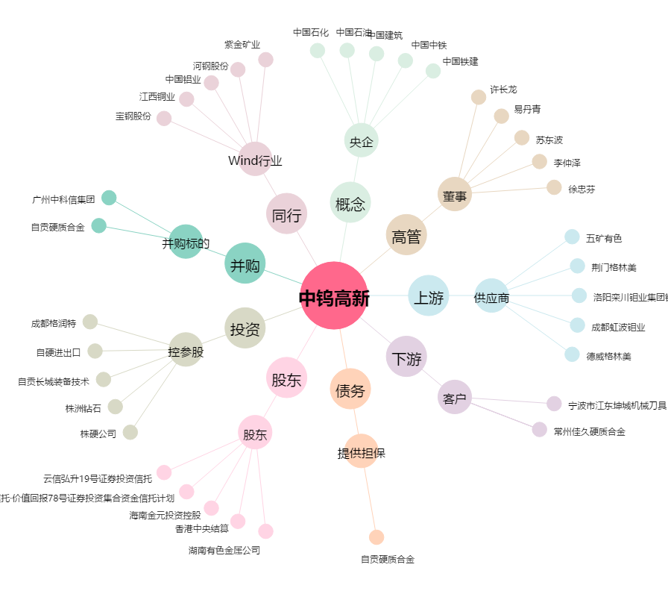
中钨高新[000657.SZ] - 关系概览图

